상품제안서
스카이 필 X13 LED 도킹형 일체형 미니 보조배터리 C타입, C타입 케이블 스탠드 휴대용[인쇄무료] | 상품코드: F25757

 |  |  |  |  |  |  | 02-412-0044 | www.easy1.co.kr
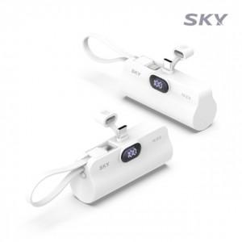

【상세/제작정보】

【인쇄/포장옵션】 | 레이저, 풀칼라, 개별인쇄 / 포장지포장

【공급단가】 | 수량 | 100~ | 300~ | 500~ | 1,000~ | 3,000~
*VAT별도 | 단가 | 8,400원 | 8,260원 | 8,050원 | 7,910원 | 7,700원

【상품 URL】 | https://dev.easy1.co.kr:443/src/goods_detail.php?gdno=25757

